Overview
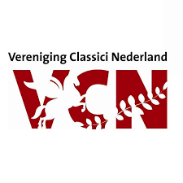
Scores Euroclassica 2021
 |  | Deelnemers | Bronze | Silver | Gold | No certificate
 | EGEX Ianua | 0 | 0 | 0 | 0 | 0
 | EGEX Vestibulum | 0 | 0 | 0 | 0 | 0
 | ELEX Ianua | 0 | 0 | 0 | 0 | 0
 | ELEX Vestibulum | 0 | 0 | 0 | 0 | 0
 | Totaal | 0 | 0 | 0 | 0 | 0

Naam school
Plaats school
Naam docent
E-mailadres docent

Instructies:
1. Vul hierboven graag de gegevens over school en docent in
2. Gebruik de tabbladen hieronder om per examen de scores per leerling in te voeren. Vul alleen de naam in en de bijbehorende score; de rest gaat vanzelf!
3. Sla dit ingevulde Exceldocument op en stuur het weer op naar de coördinator Europese Examens, Bas Wagenaar, via dit e-mailadres: eccl@vcnonline.nl
4. In voorjaar 2022 krijgt u als school een update over de landelijke resultaten en worden de certificaten toegestuurd

